sant
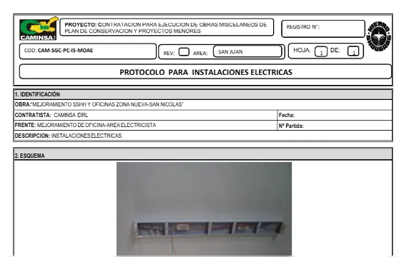
 |  | REGISTRO |  |  |  |  |  |  | PIS-VRS/2026
 |  | CONTROL DE CALIDAD |  |  |  |  |  |  | PAG. |  | 1 DE 1
 |  | PROTOCOLO DE TUBERIA |  |  |  |  |  |  | REV. |  | 1
 |  |  |  |  |  |  |  |  | FECHA:

NOMBRE DEL PROYECTO : CONSTRUCCIÓN DE ZONA DE BANCOS SEGUNDO NIVEL
CLIENTE : PLAZA UNICACHI MAYORISTA HUANCAYO S.A.
SUPERVISOR : PLAZA UNICACHI MAYORISTA HUANCAYO S.A.
PLANO REF.: | PG-2 Y 3 RI-DT 01, RED INTERIOR DESAGUE DE AGUA GRIS |  |  |  |  |  | FECHA:

SECTOR: |  |  | ZONA: |  |  |  | EJES:

ITEM | DESCRIPCION DE ACTIVIDADES |  |  | ING CALIDAD |  |  | SUPERVISIÓN |  |  | OBSERVACIONES
 |  |  |  | SI | NO | NA | SI | NO | NA
1 | Instalación de tuberías y accesorios de acuerdo a Planos
2 | Material especificado (PVC)
3 | Verificar diámetro de tubería, de acuerdo al plano
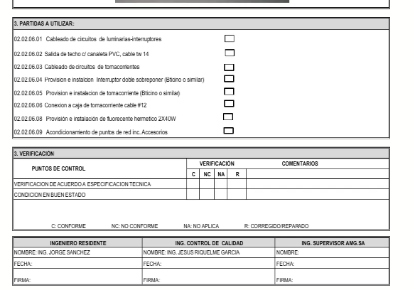
4 | Material libre de defectos (Inspección Visual)
5 | Soportada adecuadamente (fijación de tuberías y accesorios)
6 | Taponear los terminales expuestos de la tubería así como las cajas de pase

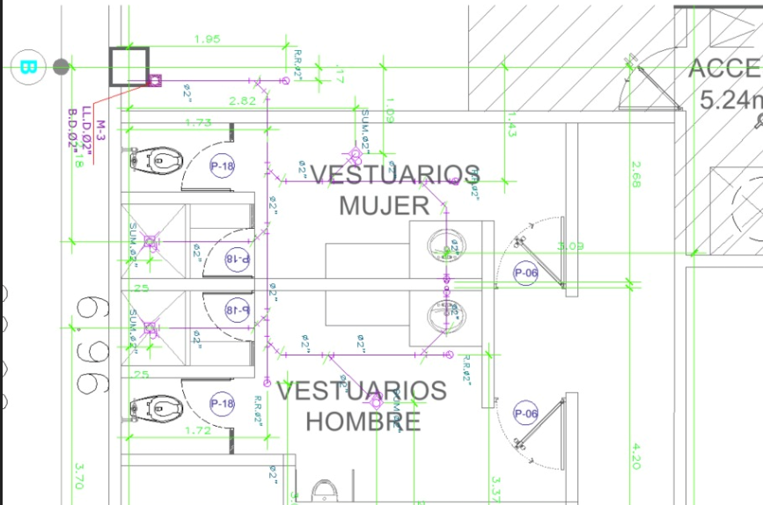
ESQUEMA TIPICO

Se adjunta esquema

OBSERVACIONES

ELABORADO POR: |  |  | REVISADO POR: |  |  |  | APROBADO POR:
Firma: |  |  | Firma: |  |  |  | Firma:

Cargo: INGENIERO DE CALIDAD |  |  | Cargo: RESIDENTE DE OBRA |  |  |  | Cargo: SUPERVISOR DE OBRA
Nombre: |  |  | Nombre: |  |  |  | Nombre:
Fecha: |  |  | Fecha: |  |  |  | Fecha:

sant (2)
 |  | REGISTRO |  |  |  |  |  |  | PIS-VRS/2026
 |  | CONTROL DE CALIDAD |  |  |  |  |  |  | PAG. |  | 1 DE 1
 |  | PROTOCOLO DE TUBERIA |  |  |  |  |  |  | REV. |  | 1
 |  |  |  |  |  |  |  |  | FECHA:

NOMBRE DEL PROYECTO : CONSTRUCCIÓN DE ZONA DE BANCOS SEGUNDO NIVEL
CLIENTE : PLAZA UNICACHI MAYORISTA HUANCAYO S.A.
SUPERVISOR : PLAZA UNICACHI MAYORISTA HUANCAYO S.A.
PLANO REF.: | PG-2 Y 3 RI-DN 01, RED INTERIOR DESAGUE DE AGUA NEGRA |  |  |  |  |  | FECHA:

SECTOR: |  |  | ZONA: |  |  |  | EJES:

ITEM | DESCRIPCION DE ACTIVIDADES |  |  | ING CALIDAD |  |  | SUPERVISIÓN |  |  | OBSERVACIONES
 |  |  |  | SI | NO | NA | SI | NO | NA
1 | Instalación de tuberías y accesorios de acuerdo a Planos
2 | Material especificado (PVC)
3 | Verificar diámetro de tubería, de acuerdo al plano
4 | Material libre de defectos (Inspección Visual)
5 | Soportada adecuadamente (fijación de tuberías y accesorios)
6 | Taponear los terminales expuestos de la tubería así como las cajas de pase

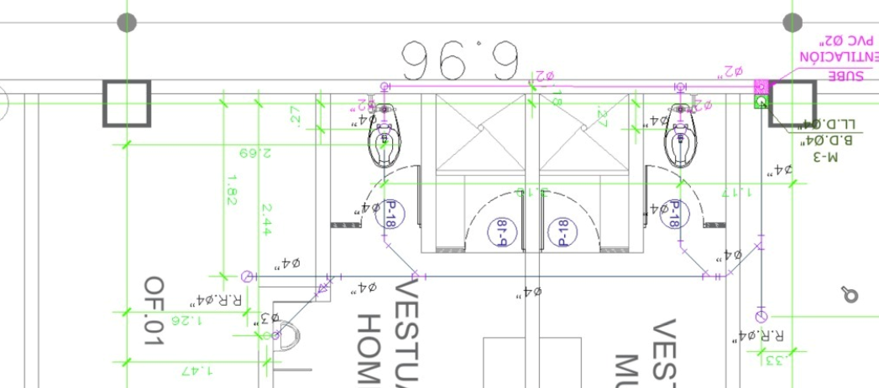
ESQUEMA TIPICO

Se adjunta esquema

OBSERVACIONES

ELABORADO POR: |  |  | REVISADO POR: |  |  |  | APROBADO POR:
Firma: |  |  | Firma: |  |  |  | Firma:

Cargo: INGENIERO DE CALIDAD |  |  | Cargo: RESIDENTE DE OBRA |  |  |  | Cargo: SUPERVISOR DE OBRA
Nombre: |  |  | Nombre: |  |  |  | Nombre:
Fecha: |  |  | Fecha: |  |  |  | Fecha:

elec
 |  | REGISTRO |  |  |  |  |  |  |  | PIE-VRS/2026
 |  | CONTROL DE CALIDAD |  |  |  |  |  |  |  | PAG. |  | 1 DE 1
 |  | PROTOCOLO DE INSTALACIONES ELECTRICAS |  |  |  |  |  |  |  | REV. |  | 1
 |  |  |  |  |  |  |  |  |  | FECHA:

NOMBRE DEL PROYECTO : CONSTRUCCIÓN DE ZONA DE BANCOS SEGUNDO NIVEL
CLIENTE : PLAZA UNICACHI MAYORISTA HUANCAYO S.A.
SUPERVISOR : PLAZA UNICACHI MAYORISTA HUANCAYO S.A.
PLANO REF.: | INSTALACIONES ELECTRICAS - IE-68, SISTEMA DE ALUMBRADO |  |  |  |  |  |  | FECHA:

SECTOR: |  |  |  |  |  |  |  | EJES:

ITEM | DESCRIPCION DE ACTIVIDADES |  |  |  | ING CALIDAD |  |  | SUPERVISOR |  |  | OBSERVACIONES
 |  |  |  |  | SI | NO | NA | SI | NO | NA
1 | Correcta ubicación de puntos, según plano
2 | Las tuberías están libres de aplastamientos, roturas o dobleces excesivos que reduzcan su diámetro interior
3 | Los accesorios (uniones, conectores y curvas) son del mismo material y clase que la tubería ( PVC)
4 | Colcación de las cajas (octogonales, rectangulares, de paso) segun trazo topográfico
5 | Soporte adecuado (fijación de tuberías y accesorios)
6 | Limpieza de area de trabajo
7 | Diametro de tuberia de acuerdo al plano
8 | Condición en buen estado (tuberias, accesorios)

ESQUEMA TIPICO
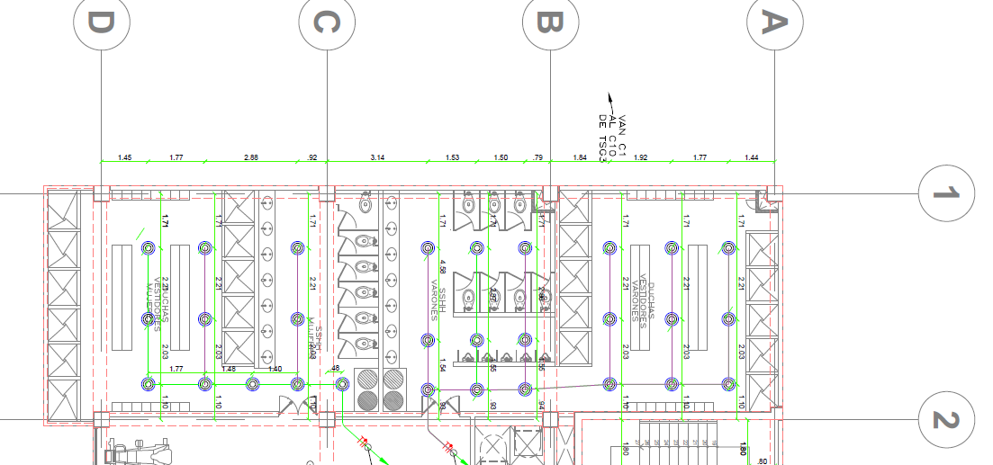
Se adjunta esquema

OBSERVACIONES

APROBACION |  |  |  | APROBADO ( ) |  |  |  | DESAPROBADO ( )
Nombre: |  |  |  | Nombre: |  |  |  | Nombre:
Firma: |  |  | D: | Firma: |  |  | D: | Firma: |  |  |  |  | D:
 |  |  | M: |  |  |  | M: |  |  |  |  |  | M:
Cargo: INGENIERO DE CALIDAD |  |  | A: | Cargo: RESIDENTE DE OBRA |  |  | A: | Cargo: SUPERVISIÓN |  |  |  |  | A:

1.2
 |  | REGISTRO |  |  |  |  |  |  |  | PIE-VRS/2026
 |  | CONTROL DE CALIDAD |  |  |  |  |  |  |  | PAG. |  | 1 DE 1
 |  | PROTOCOLO DE INSTALACIONES ELECTRICAS |  |  |  |  |  |  |  | REV. |  | 1
 |  |  |  |  |  |  |  |  |  | FECHA:

NOMBRE DEL PROYECTO : CONSTRUCCIÓN DE ZONA DE BANCOS SEGUNDO NIVEL
CLIENTE : PLAZA UNICACHI MAYORISTA HUANCAYO S.A.
SUPERVISOR : PLAZA UNICACHI MAYORISTA HUANCAYO S.A.
PLANO REF.: | INSTALACIONES ELECTRICAS - IE-70, SISTEMA DE ALUMBRADO |  |  |  |  |  |  | FECHA:

SECTOR: |  |  |  |  |  |  |  | EJES:

ITEM | DESCRIPCION DE ACTIVIDADES |  |  |  | ING CALIDAD |  |  | SUPERVISOR |  |  | OBSERVACIONES
 |  |  |  |  | SI | NO | NA | SI | NO | NA
1 | Correcta ubicación de puntos, según plano
2 | Las tuberías están libres de aplastamientos, roturas o dobleces excesivos que reduzcan su diámetro interior
3 | Los accesorios (uniones, conectores y curvas) son del mismo material y clase que la tubería ( PVC)
4 | Colcación de las cajas (octogonales, rectangulares, de paso) segun trazo topográfico
5 | Soporte adecuado (fijación de tuberías y accesorios)
6 | Limpieza de area de trabajo
7 | Diametro de tuberia de acuerdo al plano
8 | Condición en buen estado (tuberias, accesorios)

ESQUEMA TIPICO

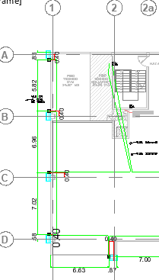
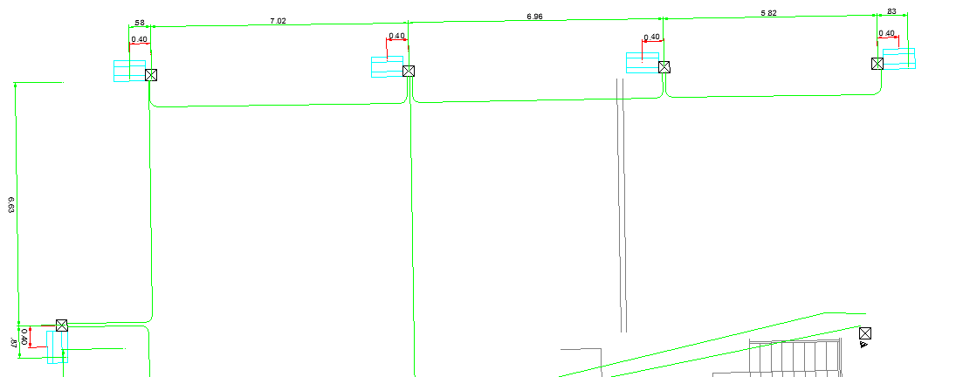
Se adjunta esquema

OBSERVACIONES

APROBACION |  |  |  | APROBADO ( ) |  |  |  | DESAPROBADO ( )
Nombre: |  |  |  | Nombre: |  |  |  | Nombre:
Firma: |  |  | D: | Firma: |  |  | D: | Firma: |  |  |  |  | D:
 |  |  | M: |  |  |  | M: |  |  |  |  |  | M:
Cargo: INGENIERO DE CALIDAD |  |  | A: | Cargo: RESIDENTE DE OBRA |  |  | A: | Cargo: SUPERVISIÓN |  |  |  |  | A:

1.3
 |  | REGISTRO |  |  |  |  |  |  |  | PIE-VRS/2026
 |  | CONTROL DE CALIDAD |  |  |  |  |  |  |  | PAG. |  | 1 DE 1
 |  | PROTOCOLO DE INSTALACIONES ELECTRICAS |  |  |  |  |  |  |  | REV. |  | 1
 |  |  |  |  |  |  |  |  |  | FECHA:

NOMBRE DEL PROYECTO : CONSTRUCCIÓN DE ZONA DE BANCOS SEGUNDO NIVEL
CLIENTE : PLAZA UNICACHI MAYORISTA HUANCAYO S.A.
SUPERVISOR : PLAZA UNICACHI MAYORISTA HUANCAYO S.A.
PLANO REF.: | INSTALACIONES ELECTRICAS - IE-74, SISTEMA DE TOMAC. Y FUERZA |  |  |  |  |  |  | FECHA:

SECTOR: |  |  |  |  |  |  |  | EJES:

ITEM | DESCRIPCION DE ACTIVIDADES |  |  |  | ING CALIDAD |  |  | SUPERVISOR |  |  | OBSERVACIONES
 |  |  |  |  | SI | NO | NA | SI | NO | NA
1 | Correcta ubicación de puntos, según plano
2 | Las tuberías están libres de aplastamientos, roturas o dobleces excesivos que reduzcan su diámetro interior
3 | Los accesorios (uniones, conectores y curvas) son del mismo material y clase que la tubería ( PVC)
4 | Colcación de las cajas (octogonales, rectangulares, de paso) segun trazo topográfico
5 | Soporte adecuado (fijación de tuberías y accesorios)
6 | Limpieza de area de trabajo
7 | Diametro de tuberia de acuerdo al plano
8 | Condición en buen estado (tuberias, accesorios)

ESQUEMA TIPICO

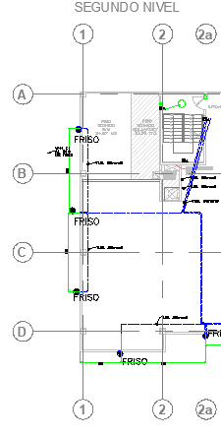
Se adjunta esquema

OBSERVACIONES

APROBACION |  |  |  | APROBADO ( ) |  |  |  | DESAPROBADO ( )
Nombre: |  |  |  | Nombre: |  |  |  | Nombre:
Firma: |  |  | D: | Firma: |  |  | D: | Firma: |  |  |  |  | D:
 |  |  | M: |  |  |  | M: |  |  |  |  |  | M:
Cargo: INGENIERO DE CALIDAD |  |  | A: | Cargo: RESIDENTE DE OBRA |  |  | A: | Cargo: SUPERVISIÓN |  |  |  |  | A:

1.4
 |  | REGISTRO |  |  |  |  |  |  |  | PIE-VRS/2026
 |  | CONTROL DE CALIDAD |  |  |  |  |  |  |  | PAG. |  | 1 DE 1
 |  | PROTOCOLO DE INSTALACIONES ELECTRICAS |  |  |  |  |  |  |  | REV. |  | 1
 |  |  |  |  |  |  |  |  |  | FECHA:

NOMBRE DEL PROYECTO : CONSTRUCCIÓN DE ZONA DE BANCOS SEGUNDO NIVEL
CLIENTE : PLAZA UNICACHI MAYORISTA HUANCAYO S.A.
SUPERVISOR : PLAZA UNICACHI MAYORISTA HUANCAYO S.A.
PLANO REF.: | INSTALACIONES ELECTRICAS - IE-72, SISTEMA DE TOMAC. Y FUERZA |  |  |  |  |  |  | FECHA:

SECTOR: |  |  |  |  |  |  |  | EJES:

ITEM | DESCRIPCION DE ACTIVIDADES |  |  |  | ING CALIDAD |  |  | SUPERVISOR |  |  | OBSERVACIONES
 |  |  |  |  | SI | NO | NA | SI | NO | NA
1 | Correcta ubicación de puntos, según plano
2 | Las tuberías están libres de aplastamientos, roturas o dobleces excesivos que reduzcan su diámetro interior
3 | Los accesorios (uniones, conectores y curvas) son del mismo material y clase que la tubería ( PVC)
4 | Colcación de las cajas (octogonales, rectangulares, de paso) segun trazo topográfico
5 | Soporte adecuado (fijación de tuberías y accesorios)
6 | Limpieza de area de trabajo
7 | Diametro de tuberia de acuerdo al plano
8 | Condición en buen estado (tuberias, accesorios)

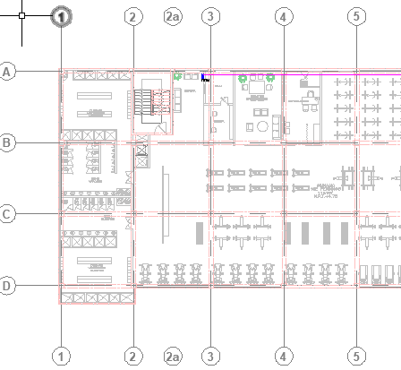
ESQUEMA TIPICO

Se adjunta esquema

OBSERVACIONES

APROBACION |  |  |  | APROBADO ( ) |  |  |  | DESAPROBADO ( )
Nombre: |  |  |  | Nombre: |  |  |  | Nombre:
Firma: |  |  | D: | Firma: |  |  | D: | Firma: |  |  |  |  | D:
 |  |  | M: |  |  |  | M: |  |  |  |  |  | M:
Cargo: INGENIERO DE CALIDAD |  |  | A: | Cargo: RESIDENTE DE OBRA |  |  | A: | Cargo: SUPERVISIÓN |  |  |  |  | A:

2.1
 |  | REGISTRO |  |  |  |  |  |  |  | PIE-VRS/2026
 |  | CONTROL DE CALIDAD |  |  |  |  |  |  |  | PAG. |  | 1 DE 1
 |  | PROTOCOLO DE INSTALACIONES ELECTRICAS |  |  |  |  |  |  |  | REV. |  | 1
 |  |  |  |  |  |  |  |  |  | FECHA:

NOMBRE DEL PROYECTO : CONSTRUCCIÓN DE ZONA DE BANCOS SEGUNDO NIVEL
CLIENTE : PLAZA UNICACHI MAYORISTA HUANCAYO S.A.
SUPERVISOR : PLAZA UNICACHI MAYORISTA HUANCAYO S.A.
PLANO REF.: | INSTALACIONES ELECTRICAS - IE-68, SISTEMA DE ALUMBRADO |  |  |  |  |  |  | FECHA:

SECTOR: |  |  |  |  |  |  |  | EJES:

ITEM | DESCRIPCION DE ACTIVIDADES |  |  |  | ING CALIDAD |  |  | SUPERVISOR |  |  | OBSERVACIONES
 |  |  |  |  | SI | NO | NA | SI | NO | NA
1 | Correcta ubicación de puntos, según plano
2 | Las tuberías están libres de aplastamientos, roturas o dobleces excesivos que reduzcan su diámetro interior
3 | Los accesorios (uniones, conectores y curvas) son del mismo material y clase que la tubería ( PVC)
4 | Colcación de las cajas (octogonales, rectangulares, de paso) segun trazo topográfico
5 | Soporte adecuado (fijación de tuberías y accesorios)
6 | Limpieza de area de trabajo
7 | Diametro de tuberia de acuerdo al plano
8 | Condición en buen estado (tuberias, accesorios)

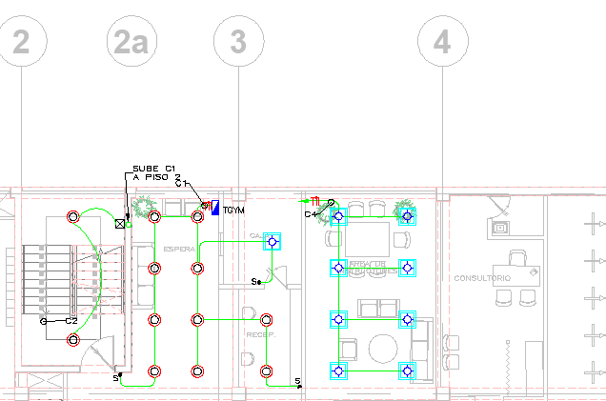
ESQUEMA TIPICO

Se adjunta esquema

OBSERVACIONES

APROBACION |  |  |  | APROBADO ( ) |  |  |  | DESAPROBADO ( )
Nombre: |  |  |  | Nombre: |  |  |  | Nombre:
Firma: |  |  | D: | Firma: |  |  | D: | Firma: |  |  |  |  | D:
 |  |  | M: |  |  |  | M: |  |  |  |  |  | M:
Cargo: INGENIERO DE CALIDAD |  |  | A: | Cargo: RESIDENTE DE OBRA |  |  | A: | Cargo: SUPERVISIÓN |  |  |  |  | A:

2.2
 |  | REGISTRO |  |  |  |  |  |  |  | PIE-VRS/2026
 |  | CONTROL DE CALIDAD |  |  |  |  |  |  |  | PAG. |  | 1 DE 1
 |  | PROTOCOLO DE INSTALACIONES ELECTRICAS |  |  |  |  |  |  |  | REV. |  | 1
 |  |  |  |  |  |  |  |  |  | FECHA:

NOMBRE DEL PROYECTO : CONSTRUCCIÓN DE ZONA DE BANCOS SEGUNDO NIVEL
CLIENTE : PLAZA UNICACHI MAYORISTA HUANCAYO S.A.
SUPERVISOR : PLAZA UNICACHI MAYORISTA HUANCAYO S.A.
PLANO REF.: | INSTALACIONES ELECTRICAS - IE-70, SISTEMA DE ALUMBRADO |  |  |  |  |  |  | FECHA:

SECTOR: |  |  |  |  |  |  |  | EJES:

ITEM | DESCRIPCION DE ACTIVIDADES |  |  |  | ING CALIDAD |  |  | SUPERVISOR |  |  | OBSERVACIONES
 |  |  |  |  | SI | NO | NA | SI | NO | NA
1 | Correcta ubicación de puntos, según plano
2 | Las tuberías están libres de aplastamientos, roturas o dobleces excesivos que reduzcan su diámetro interior
3 | Los accesorios (uniones, conectores y curvas) son del mismo material y clase que la tubería ( PVC)
4 | Colcación de las cajas (octogonales, rectangulares, de paso) segun trazo topográfico
5 | Soporte adecuado (fijación de tuberías y accesorios)
6 | Limpieza de area de trabajo
7 | Diametro de tuberia de acuerdo al plano
8 | Condición en buen estado (tuberias, accesorios)

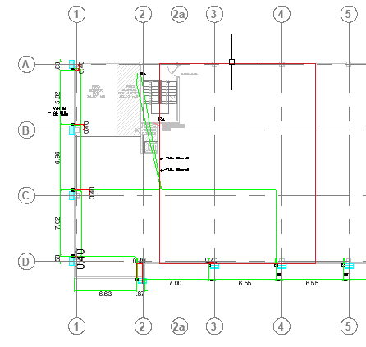
ESQUEMA TIPICO

Se adjunta esquema

OBSERVACIONES

APROBACION |  |  |  | APROBADO ( ) |  |  |  | DESAPROBADO ( )
Nombre: |  |  |  | Nombre: |  |  |  | Nombre:
Firma: |  |  | D: | Firma: |  |  | D: | Firma: |  |  |  |  | D:
 |  |  | M: |  |  |  | M: |  |  |  |  |  | M:
Cargo: INGENIERO DE CALIDAD |  |  | A: | Cargo: RESIDENTE DE OBRA |  |  | A: | Cargo: SUPERVISIÓN |  |  |  |  | A:

2.3
 |  | REGISTRO |  |  |  |  |  |  |  | PIE-VRS/2026
 |  | CONTROL DE CALIDAD |  |  |  |  |  |  |  | PAG. |  | 1 DE 1
 |  | PROTOCOLO DE INSTALACIONES ELECTRICAS |  |  |  |  |  |  |  | REV. |  | 1
 |  |  |  |  |  |  |  |  |  | FECHA:

NOMBRE DEL PROYECTO : CONSTRUCCIÓN DE ZONA DE BANCOS SEGUNDO NIVEL
CLIENTE : PLAZA UNICACHI MAYORISTA HUANCAYO S.A.
SUPERVISOR : PLAZA UNICACHI MAYORISTA HUANCAYO S.A.
PLANO REF.: | INSTALACIONES ELECTRICAS - IE-74, SITEMA DE TOMAC. Y FUERZA |  |  |  |  |  |  | FECHA:

SECTOR: |  |  |  |  |  |  |  | EJES:

ITEM | DESCRIPCION DE ACTIVIDADES |  |  |  | ING CALIDAD |  |  | SUPERVISOR |  |  | OBSERVACIONES
 |  |  |  |  | SI | NO | NA | SI | NO | NA
1 | Correcta ubicación de puntos, según plano
2 | Las tuberías están libres de aplastamientos, roturas o dobleces excesivos que reduzcan su diámetro interior
3 | Los accesorios (uniones, conectores y curvas) son del mismo material y clase que la tubería ( PVC)
4 | Colcación de las cajas (octogonales, rectangulares, de paso) segun trazo topográfico
5 | Soporte adecuado (fijación de tuberías y accesorios)
6 | Limpieza de area de trabajo
7 | Diametro de tuberia de acuerdo al plano
8 | Condición en buen estado (tuberias, accesorios)

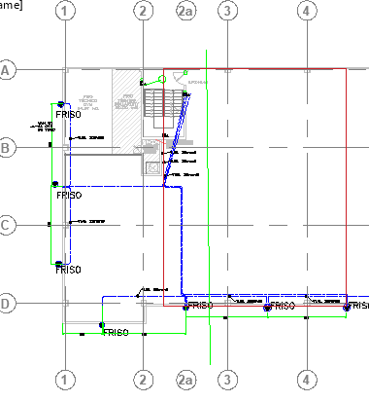
ESQUEMA TIPICO

Se adjunta esquema

OBSERVACIONES

APROBACION |  |  |  | APROBADO ( ) |  |  |  | DESAPROBADO ( )
Nombre: |  |  |  | Nombre: |  |  |  | Nombre:
Firma: |  |  | D: | Firma: |  |  | D: | Firma: |  |  |  |  | D:
 |  |  | M: |  |  |  | M: |  |  |  |  |  | M:
Cargo: INGENIERO DE CALIDAD |  |  | A: | Cargo: RESIDENTE DE OBRA |  |  | A: | Cargo: SUPERVISIÓN |  |  |  |  | A:

31
 |  | REGISTRO |  |  |  |  |  |  |  | PIE-VRS/2026
 |  | CONTROL DE CALIDAD |  |  |  |  |  |  |  | PAG. |  | 1 DE 1
 |  | PROTOCOLO DE INSTALACIONES ELECTRICAS |  |  |  |  |  |  |  | REV. |  | 1
 |  |  |  |  |  |  |  |  |  | FECHA:

NOMBRE DEL PROYECTO : CONSTRUCCIÓN DE ZONA DE BANCOS SEGUNDO NIVEL
CLIENTE : PLAZA UNICACHI MAYORISTA HUANCAYO S.A.
SUPERVISOR : PLAZA UNICACHI MAYORISTA HUANCAYO S.A.
PLANO REF.: | INSTALACIONES ELECTRICAS - IE-68, SISTEMA DE ALUMBRADO |  |  |  |  |  |  | FECHA:

SECTOR: |  |  |  |  |  |  |  | EJES:

ITEM | DESCRIPCION DE ACTIVIDADES |  |  |  | ING CALIDAD |  |  | SUPERVISOR |  |  | OBSERVACIONES
 |  |  |  |  | SI | NO | NA | SI | NO | NA
1 | Correcta ubicación de puntos, según plano
2 | Las tuberías están libres de aplastamientos, roturas o dobleces excesivos que reduzcan su diámetro interior
3 | Los accesorios (uniones, conectores y curvas) son del mismo material y clase que la tubería ( PVC)
4 | Colcación de las cajas (octogonales, rectangulares, de paso) segun trazo topográfico
5 | Soporte adecuado (fijación de tuberías y accesorios)
6 | Limpieza de area de trabajo
7 | Diametro de tuberia de acuerdo al plano
8 | Condición en buen estado (tuberias, accesorios)

ESQUEMA TIPICO
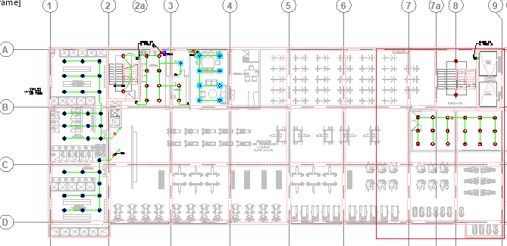
Se adjunta esquema

OBSERVACIONES

APROBACION |  |  |  | APROBADO ( ) |  |  |  | DESAPROBADO ( )
Nombre: |  |  |  | Nombre: |  |  |  | Nombre:
Firma: |  |  | D: | Firma: |  |  | D: | Firma: |  |  |  |  | D:
 |  |  | M: |  |  |  | M: |  |  |  |  |  | M:
Cargo: INGENIERO DE CALIDAD |  |  | A: | Cargo: RESIDENTE DE OBRA |  |  | A: | Cargo: SUPERVISIÓN |  |  |  |  | A:

32
 |  | REGISTRO |  |  |  |  |  |  |  | PIE-VRS/2026
 |  | CONTROL DE CALIDAD |  |  |  |  |  |  |  | PAG. |  | 1 DE 1
 |  | PROTOCOLO DE INSTALACIONES ELECTRICAS |  |  |  |  |  |  |  | REV. |  | 1
 |  |  |  |  |  |  |  |  |  | FECHA:

NOMBRE DEL PROYECTO : CONSTRUCCIÓN DE ZONA DE BANCOS SEGUNDO NIVEL
CLIENTE : PLAZA UNICACHI MAYORISTA HUANCAYO S.A.
SUPERVISOR : PLAZA UNICACHI MAYORISTA HUANCAYO S.A.
PLANO REF.: | INSTALACIONES ELECTRICAS - IE-70, SISTEMA DE ALUMBRADO |  |  |  |  |  |  | FECHA:

SECTOR: |  |  |  |  |  |  |  | EJES:

ITEM | DESCRIPCION DE ACTIVIDADES |  |  |  | ING CALIDAD |  |  | SUPERVISOR |  |  | OBSERVACIONES
 |  |  |  |  | SI | NO | NA | SI | NO | NA
1 | Correcta ubicación de puntos, según plano
2 | Las tuberías están libres de aplastamientos, roturas o dobleces excesivos que reduzcan su diámetro interior
3 | Los accesorios (uniones, conectores y curvas) son del mismo material y clase que la tubería ( PVC)
4 | Colcación de las cajas (octogonales, rectangulares, de paso) segun trazo topográfico
5 | Soporte adecuado (fijación de tuberías y accesorios)
6 | Limpieza de area de trabajo
7 | Diametro de tuberia de acuerdo al plano
8 | Condición en buen estado (tuberias, accesorios)

ESQUEMA TIPICO
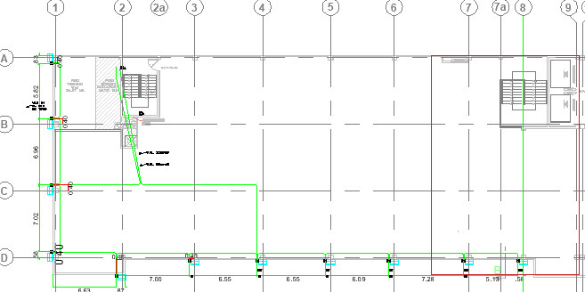
Se adjunta esquema

OBSERVACIONES

APROBACION |  |  |  | APROBADO ( ) |  |  |  | DESAPROBADO ( )
Nombre: |  |  |  | Nombre: |  |  |  | Nombre:
Firma: |  |  | D: | Firma: |  |  | D: | Firma: |  |  |  |  | D:
 |  |  | M: |  |  |  | M: |  |  |  |  |  | M:
Cargo: INGENIERO DE CALIDAD |  |  | A: | Cargo: RESIDENTE DE OBRA |  |  | A: | Cargo: SUPERVISIÓN |  |  |  |  | A:

33
 |  | REGISTRO |  |  |  |  |  |  |  | PIE-VRS/2026
 |  | CONTROL DE CALIDAD |  |  |  |  |  |  |  | PAG. |  | 1 DE 1
 |  | PROTOCOLO DE INSTALACIONES ELECTRICAS |  |  |  |  |  |  |  | REV. |  | 1
 |  |  |  |  |  |  |  |  |  | FECHA:

NOMBRE DEL PROYECTO : CONSTRUCCIÓN DE ZONA DE BANCOS SEGUNDO NIVEL
CLIENTE : PLAZA UNICACHI MAYORISTA HUANCAYO S.A.
SUPERVISOR : PLAZA UNICACHI MAYORISTA HUANCAYO S.A.
PLANO REF.: | INSTALACIONES ELECTRICAS - IE-74, SISTEMA DE TOMAC. Y FUERZA |  |  |  |  |  |  | FECHA:

SECTOR: |  |  |  |  |  |  |  | EJES:

ITEM | DESCRIPCION DE ACTIVIDADES |  |  |  | ING CALIDAD |  |  | SUPERVISOR |  |  | OBSERVACIONES
 |  |  |  |  | SI | NO | NA | SI | NO | NA
1 | Correcta ubicación de puntos, según plano
2 | Las tuberías están libres de aplastamientos, roturas o dobleces excesivos que reduzcan su diámetro interior
3 | Los accesorios (uniones, conectores y curvas) son del mismo material y clase que la tubería ( PVC)
4 | Colcación de las cajas (octogonales, rectangulares, de paso) segun trazo topográfico
5 | Soporte adecuado (fijación de tuberías y accesorios)
6 | Limpieza de area de trabajo
7 | Diametro de tuberia de acuerdo al plano
8 | Condición en buen estado (tuberias, accesorios)

ESQUEMA TIPICO

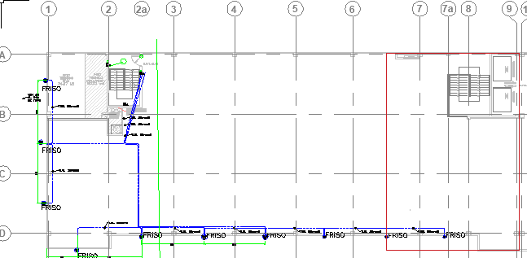
Se adjunta esquema

OBSERVACIONES

APROBACION |  |  |  | APROBADO ( ) |  |  |  | DESAPROBADO ( )
Nombre: |  |  |  | Nombre: |  |  |  | Nombre:
Firma: |  |  | D: | Firma: |  |  | D: | Firma: |  |  |  |  | D:
 |  |  | M: |  |  |  | M: |  |  |  |  |  | M:
Cargo: INGENIERO DE CALIDAD |  |  | A: | Cargo: RESIDENTE DE OBRA |  |  | A: | Cargo: SUPERVISIÓN |  |  |  |  | A:

34
 |  | REGISTRO |  |  |  |  |  |  |  | PIE-VRS/2026
 |  | CONTROL DE CALIDAD |  |  |  |  |  |  |  | PAG. |  | 1 DE 1
 |  | PROTOCOLO DE INSTALACIONES ELECTRICAS |  |  |  |  |  |  |  | REV. |  | 1
 |  |  |  |  |  |  |  |  |  | FECHA:

NOMBRE DEL PROYECTO : CONSTRUCCIÓN DE ZONA DE BANCOS SEGUNDO NIVEL
CLIENTE : PLAZA UNICACHI MAYORISTA HUANCAYO S.A.
SUPERVISOR : PLAZA UNICACHI MAYORISTA HUANCAYO S.A.
PLANO REF.: |  |  |  |  |  |  |  | FECHA:

SECTOR: |  |  |  |  |  |  |  | EJES:

ITEM | DESCRIPCION DE ACTIVIDADES |  |  |  | ING CALIDAD |  |  | SUPERVISOR |  |  | OBSERVACIONES
 |  |  |  |  | SI | NO | NA | SI | NO | NA
1 | Correcta ubicación de puntos, según plano
2 | Las tuberías están libres de aplastamientos, roturas o dobleces excesivos que reduzcan su diámetro interior
3 | Los accesorios (uniones, conectores y curvas) son del mismo material y clase que la tubería ( PVC)
4 | Colcación de las cajas (octogonales, rectangulares, de paso) segun trazo topográfico
5 | Soporte adecuado (fijación de tuberías y accesorios)
6 | Limpieza de area de trabajo
7 | Diametro de tuberia de acuerdo al plano
8 | Condición en buen estado (tuberias, accesorios)

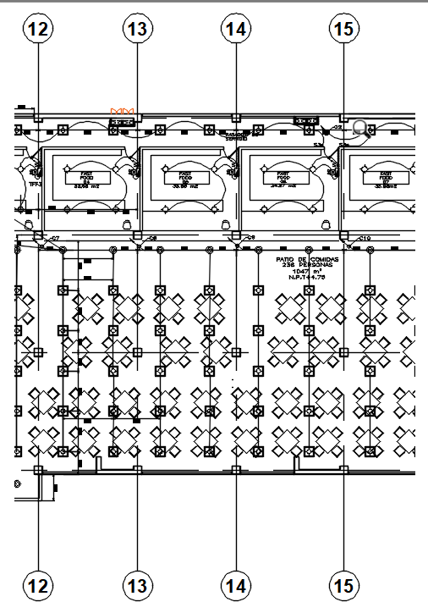
ESQUEMA TIPICO

Se adjunta esquema

OBSERVACIONES

APROBACION |  |  |  | APROBADO ( ) |  |  |  | DESAPROBADO ( )
Nombre: |  |  |  | Nombre: |  |  |  | Nombre:
Firma: |  |  | D: | Firma: |  |  | D: | Firma: |  |  |  |  | D:
 |  |  | M: |  |  |  | M: |  |  |  |  |  | M:
Cargo: INGENIERO DE CALIDAD |  |  | A: | Cargo: RESIDENTE DE OBRA |  |  | A: | Cargo: SUPERVISIÓN |  |  |  |  | A:

